Sheet1
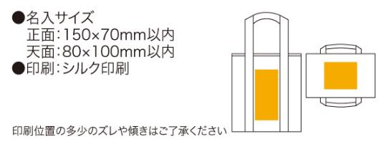
提 案 書

ポップカラークーラーバッグ |  | 参考上代 | ¥300 | 販売価格
 |  | （税別） |  | （税別）
【JAN】 | 4562121884434
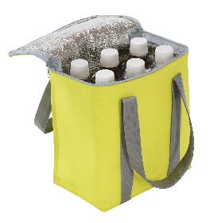 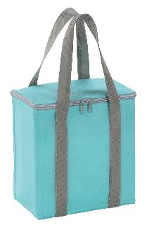 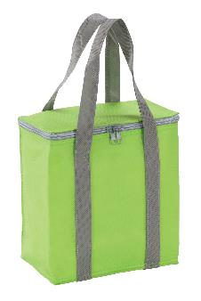 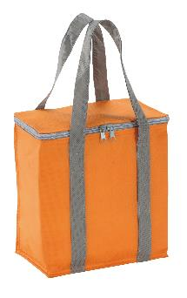 |  |  | 【商品番号】 6488 【本体サイズ】 210×130×230mm・47ｇ 【パッケージサイズ】 230×240×25mm・53ｇ 【個装形態】 ポリ袋入 【色・柄】 ブルー・グリーン・オレンジ・イエロー（色指定可） 【材質】 不織布・アルミ蒸着フィルム 【入数】 120 【商品説明】 500mlのペットボトルなら6本入る保冷温性に優れたカラフルなクーラーバッグ 【生産国】 中国

